Sheet1
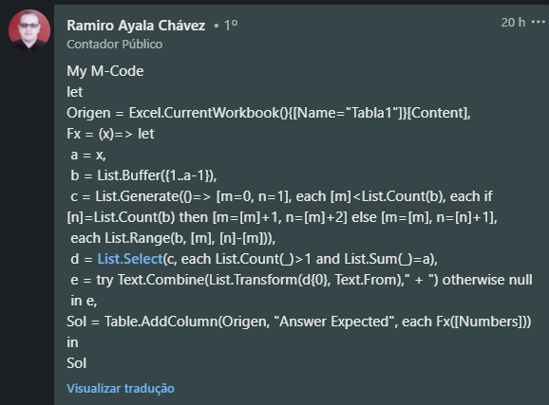
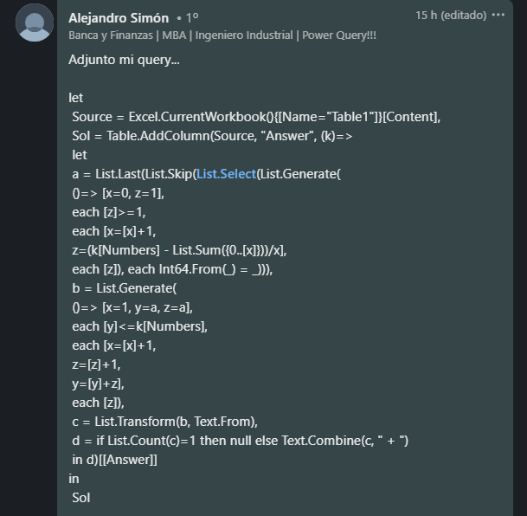
Expresse os números como soma de 2 ou mais números consecutivos únicos. Se não houver solução, deixe o resultado em branco. Ex. 7 = 3+4 Ex. 8 = Não pode ser expresso como soma de 2 ou mais números consecutivos únicos
Numbers | Answer Expected
9 | 2+3+4
14 | 2 + 3 + 4 + 5
32
57 | 7 + 8 + 9 + 10 + 11 + 12
89 | 44 + 45
112 | 13 + 14 + 15 + 16 + 17 + 18 + 19
177 | 27 + 28 + 29 + 30 + 31 + 32
298 | 73 + 74 + 75 + 76
1409 | 704 + 705

